修正依頼シート
【ここに物件名を入力してください】 |  |  | サンプルプラン邸
修正依頼シート |  |  | 修正依頼シート（記入例）
手順1：納品されたCGムービーに対し、修正事項や追加事項をご記入ください。
手順2：右記の例を参考に、修正項目を以下の欄に箇条書きでご記入ください
※添付図面の例
1 | 分 | 秒 | 1 | 0 | 分 | 10 | 秒 | 外壁のメイン仕上げをニチハのキャスティングウッド ミディアムブラウン色へ変更 | 修正依頼シート_【ここに物件名を入力してください】
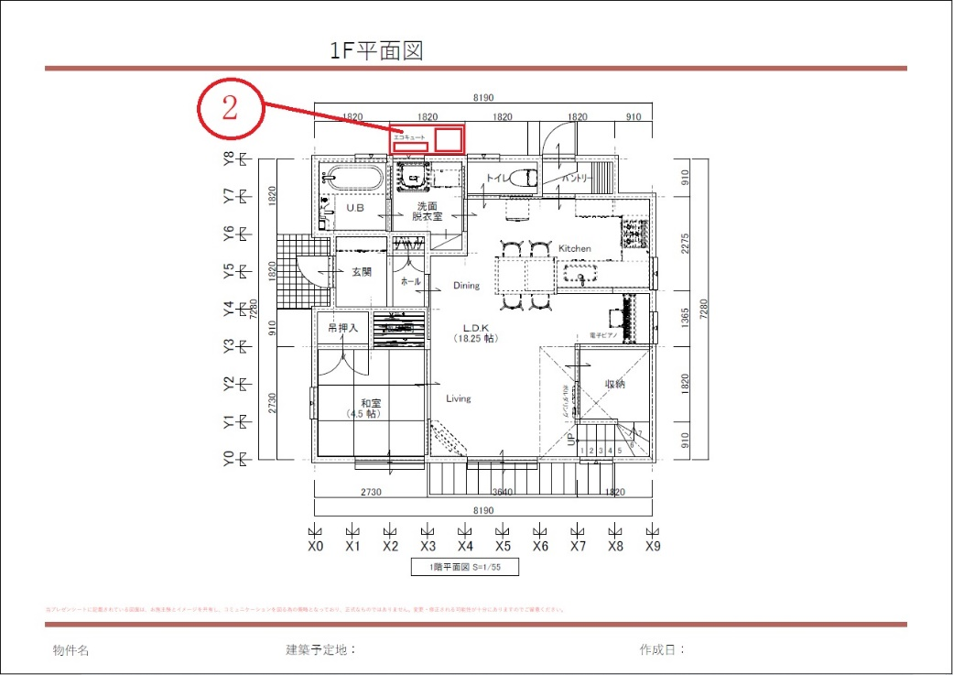
※参考図
2 | 分 | 秒 | 2 | 0 | 分 | 42 | 秒 | 洗面脱衣室の外部にエコキュート表記を追加 添付の修正依頼図面の ②の位置
3 | 分 | 秒 | 3 |  | 分 |  | 秒
4 | 分 | 秒 | 4 |  | 分 |  | 秒
5 | 分 | 秒 | 5 |  | 分 |  | 秒
図面内に修正指示を記載する場合、参考図のように
修正ご依頼内容に対応する番号をご記入ください。
6 | 分 | 秒 | 6 |  | 分 |  | 秒
7 | 分 | 秒 | 7 |  | 分 |  | 秒
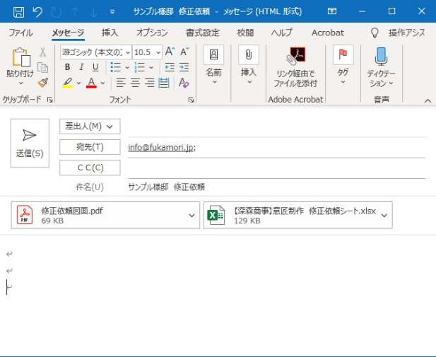
8 | 分 | 秒 | 8 |  | 分 |  | 秒
9 | 分 | 秒 | 9 |  | 分 |  | 秒
10 | 分 | 秒 | 10 |  | 分 |  | 秒
11 | 分 | 秒 | 11 |  | 分 |  | 秒
修正依頼用の図面と、当修正依頼シートを
メールに添付して送信してください。
12 | 分 | 秒 | 12 |  | 分 |  | 秒
13 | 分 | 秒 | 13 |  | 分 |  | 秒
14 | 分 | 秒 | 14 |  | 分 |  | 秒
15 | 分 | 秒 | 15 |  | 分 |  | 秒
16 | 分 | 秒 | 16 |  | 分 |  | 秒
17 | 分 | 秒
18 | 分 | 秒
19 | 分 | 秒

